办公室1
广州报业文化中心北塔16层样板间软装安装工程（办公室1）
序号 | 产品名称 | 效果图/意向图 | 做法要求 | 规格(L*W*H) | 数量 | 单位 | 综合单价（元） | 合价（元） | 备注
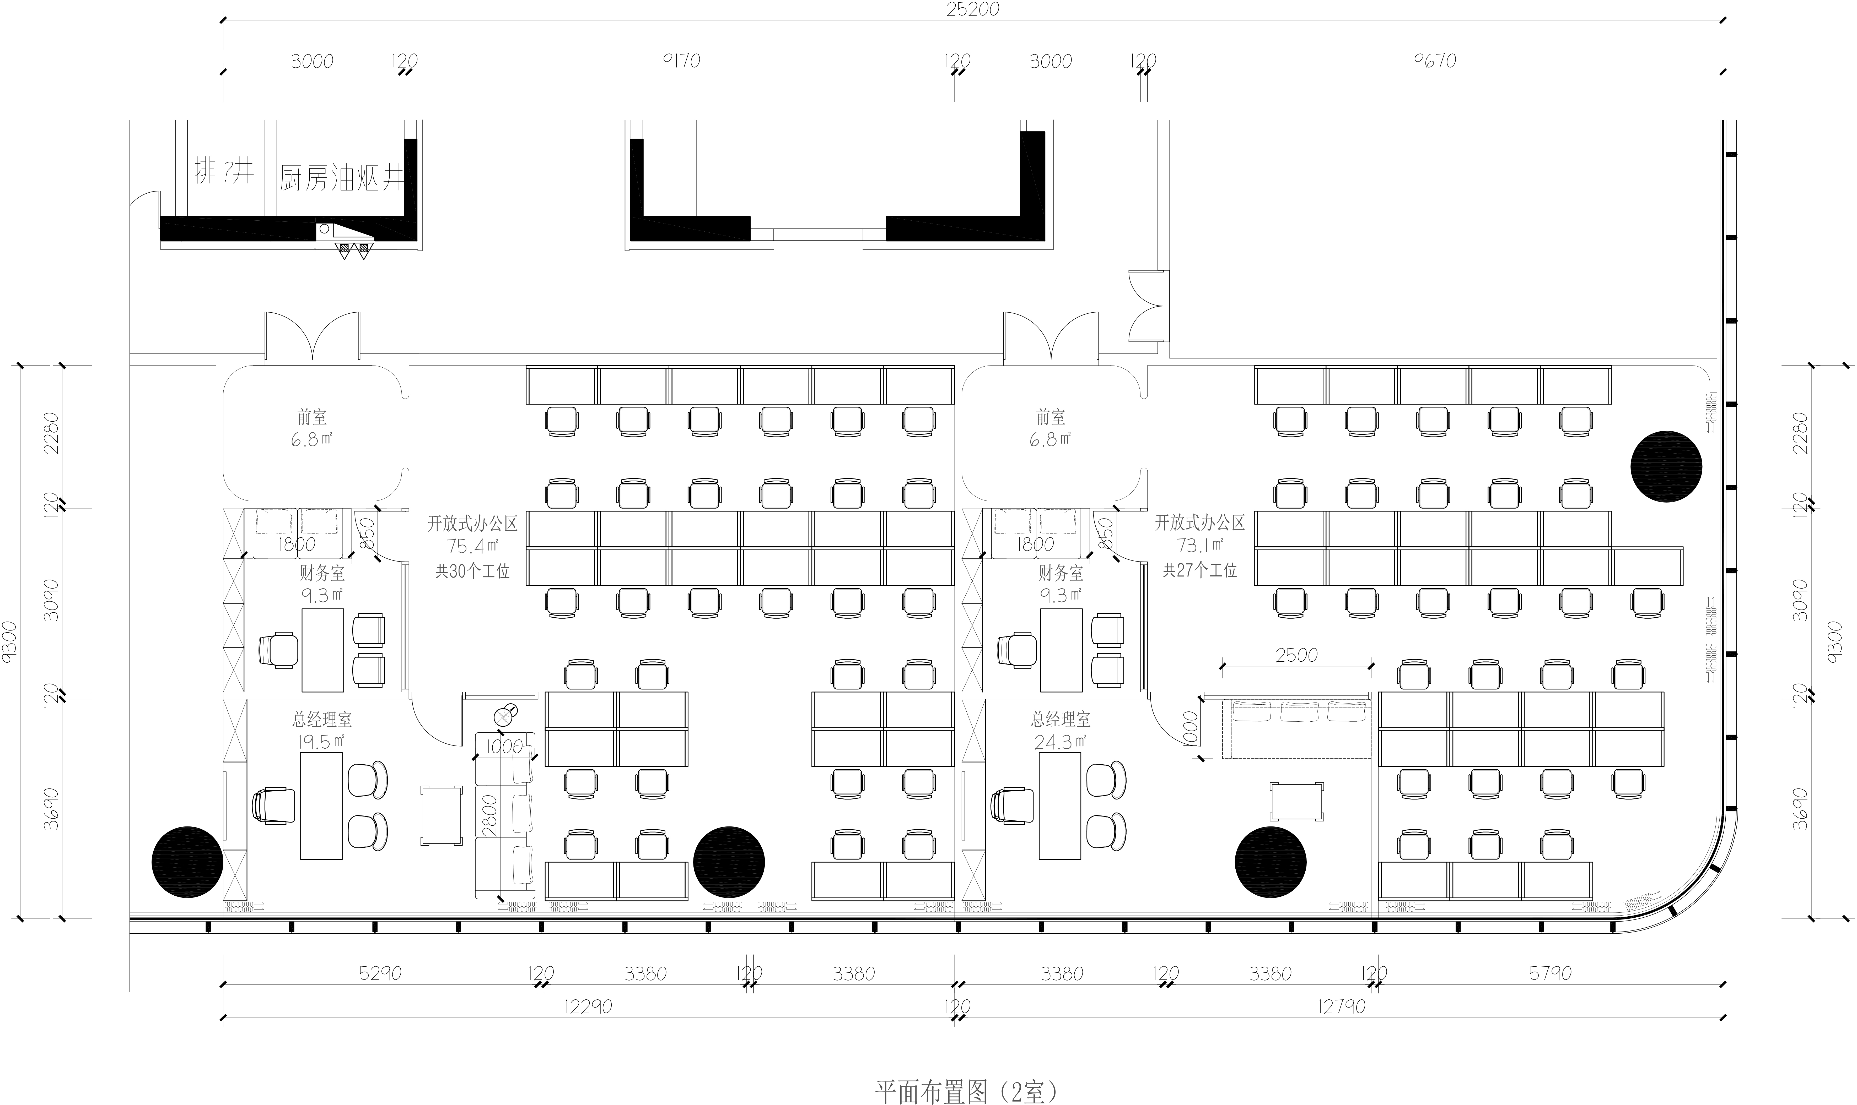
开放办公区
1 | 办公桌 | 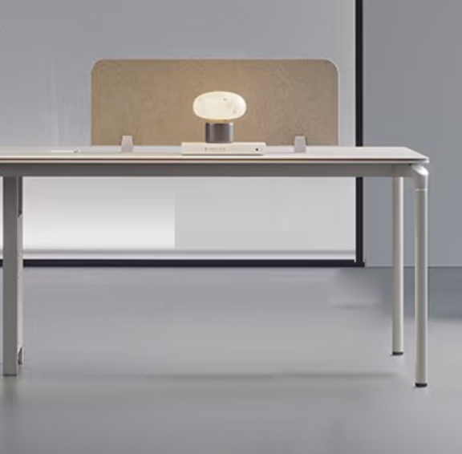 | 1.25mm厚优质有色三聚氰胺板，E0级环保标准，防火、防污、耐磨、硬度高，表面哑光效果持久；面材备有多种颜色可供选择，原材料均经防虫、防腐等化学处理；金属配件及滑轨，承载力达到国际握钉力测试标准； 2.基材：高密度刨花板； 3.粘合剂：环保乳胶； 4.封边用材：2mm厚PVC胶边，热熔胶； 5.白色烤漆低碳钢脚架； 6.五金：优质国产五金件； 7.游离甲醛释放量及相关环保标准优于或符合GB18580-2017标准。 | 1200*600*740H | 30 | 张 |  | 0.00
2 | 储物柜 | 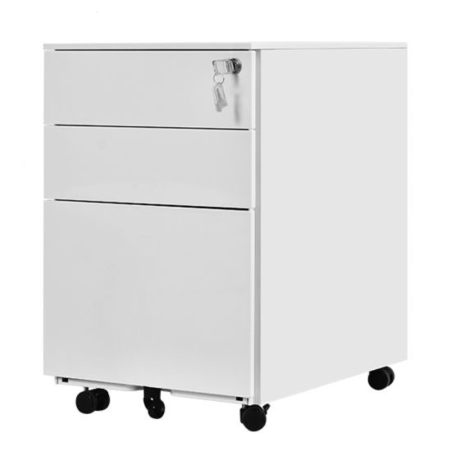 | 1.15mm厚优质有色三聚氰胺板，E0级环保标准，防火、防污、耐磨、硬度高，表面哑光效果持久；面材备有多种颜色可供选择，原材料均经防虫、防腐等化学处理；金属配件及滑轨，承载力达到国际握钉力测试标准； 2.基材：高密度刨花板； 3.粘合剂：环保乳胶； 4.封边用材：2mm厚PVC胶边，热熔胶； 5.可四轮滑动； 6.带锁； 7.五金：优质国产五金件； 8.游离甲醛释放量及相关环保标准优于或符合GB18580-2017标准。 | 390*500*600H | 30 | 个 |  | 0.00
3 | 办公椅 |  | 1.面料：椅背为优质网纹布，耐磨,透气；椅座为优质布绒，表面3M处理形成保护面.可放尘、防水，耐污回弹力强； 2.海绵：高回弹环保泡绵，座面密度≥25KG/m3，背密度≥20KG/m3，回弹力≥35%,软硬适中，回弹好，不变形； 3.气压棒：采用优质品牌气压棒，静音，升降次不低于3万次； 4.底盘：特制带1级后仰功能，带升降可调功能； 5.脚轮：采用优质品牌，材料采用尼龙一次压铸成形，活动灵活； 6.脚架：金属五星脚架，坚固耐用； 7.带头枕，有腰托功能； 8.游离甲醛释放量及相关环保标准优于或符合GB18580-2017标准。 | 635*580*935H | 30 | 张 |  | 0.00
总经理室1
1 | 办公桌 | 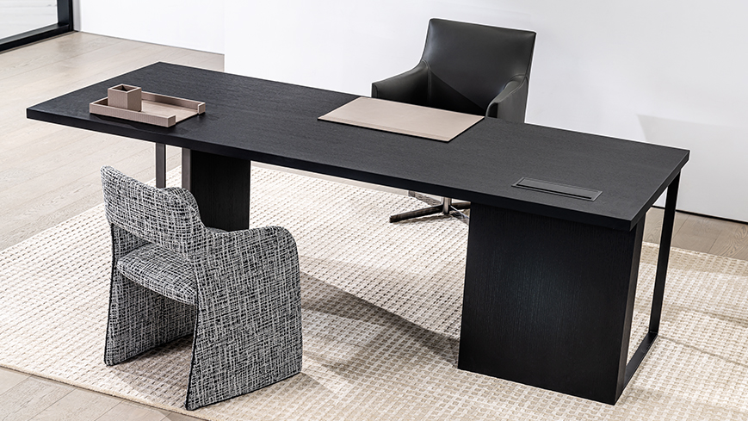 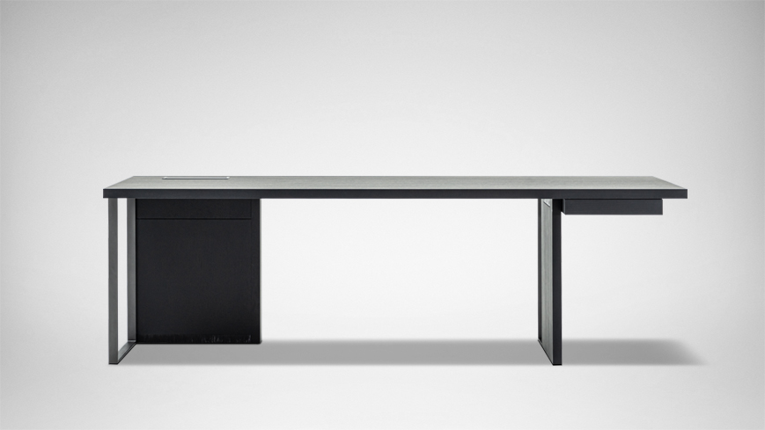 | 1.40mm厚红橡木（烟熏色）E0级环保标准，防火、防污、耐磨、硬度高，表面哑光效果持久；面材备有多种颜色可供选择，原材料均经防虫、防腐等化学处理；金属配件及滑轨，承载力达到国际握钉力测试标准； 2.粘合剂：环保乳胶； 3.碳素钢架桌脚； 4.五金：优质国产五金件； 5.游离甲醛释放量及相关环保标准优于或符合GB18580-2017标准。 | 1800*700*750H | 1 | 张 |  | 0.00
2 | 储物柜 |  | 1.15mm厚优质有色三聚氰胺板，E0级环保标准，防火、防污、耐磨、硬度高，表面哑光效果持久；面材备有多种颜色可供选择，原材料均经防虫、防腐等化学处理；金属配件及滑轨，承载力达到国际握钉力测试标准； 2.基材：高密度刨花板； 3.粘合剂：环保乳胶； 4.封边用材：2mm厚PVC胶边，热熔胶； 5.可四轮滑动； 6.带锁； 7.五金：优质国产五金件； 8.游离甲醛释放量及相关环保标准优于或符合GB18580-2017标准。 | 390*500*600H | 1 | 个 |  | 0.00
3 | 大班椅 | 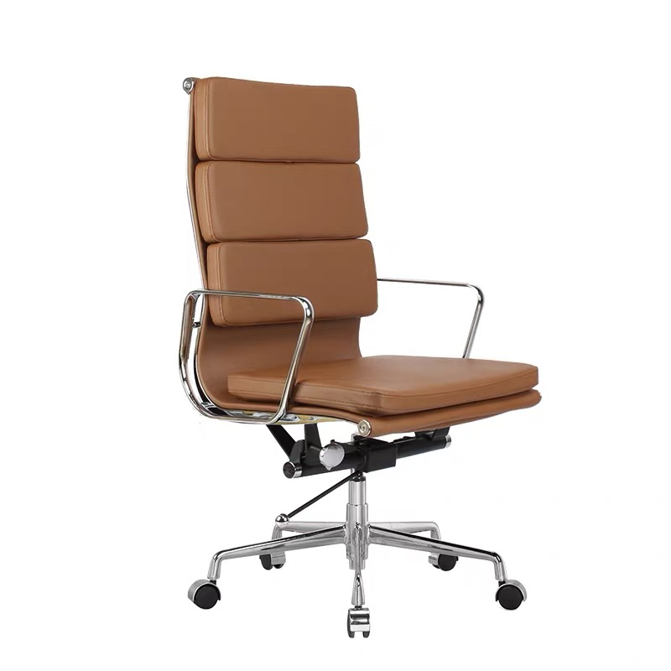 | 1.面料： 褐色超迁扪皮； 2.脚架： 铝合金脚架； 3.升降方式： 气压升降； 4.工程铝钢支架，铝合金钢扶手； 5、高密度海绵坐垫； 6.可四轮滑动； 7.五金：优质国产五金件； 8.游离甲醛释放量及相关环保标准优于或符合GB18580-2017标准。 | 650*565*1020H | 1 | 张 |  | 0.00
4 | 客椅 | 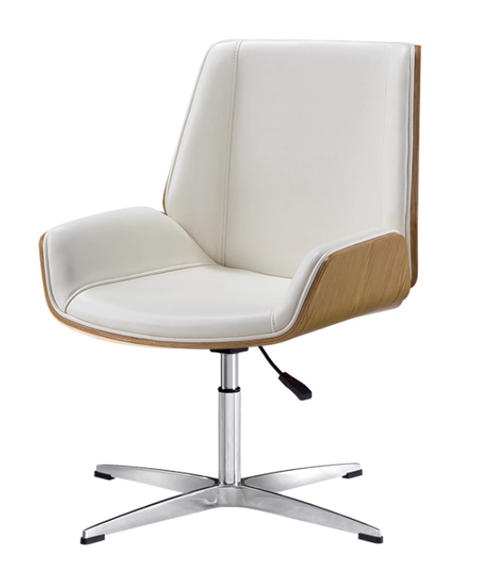 | 1.面料： 米白色超迁扪皮； 2.脚架： 固定铝合金脚架； 3.升降方式： 气压升降； 4.多层弯曲板，饰面为水曲柳，E0级环保标准，防火、防污、耐磨、硬度高，原材料均经防虫、防腐等化学处理； 5.高密度海绵坐垫； 6.五金：优质国产五金件； 7.游离甲醛释放量及相关环保标准优于或符合GB18580-2017标准。 | 460*490*860H | 2 | 张 |  | 0.00
5 | 沙发 | 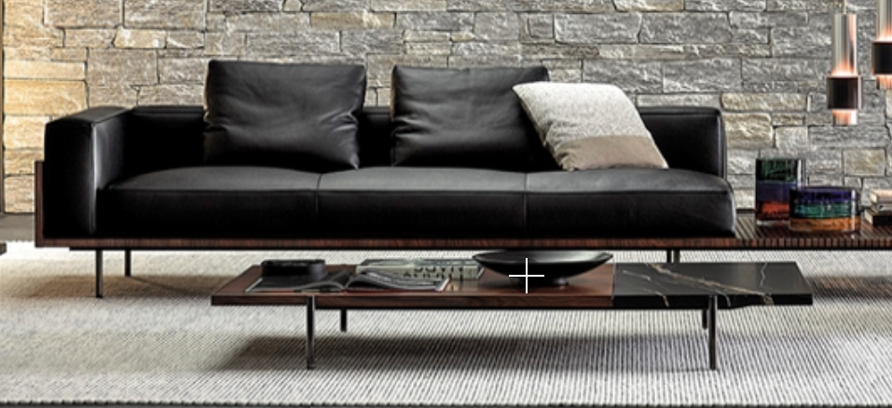 | 1.框架： 实木多层板贴酸枝木皮； 2.面料： 黑色超纤扪皮； 3.填充物： 高回弹高密度海绵； 4.黑色不锈钢沙发脚； 5.五金：优质国产五金件； 6.游离甲醛释放量及相关环保标准优于或符合GB18580-2017标准。 | 2800*1000*630H | 1 | 张 |  | 0.00
6 | 茶几 | 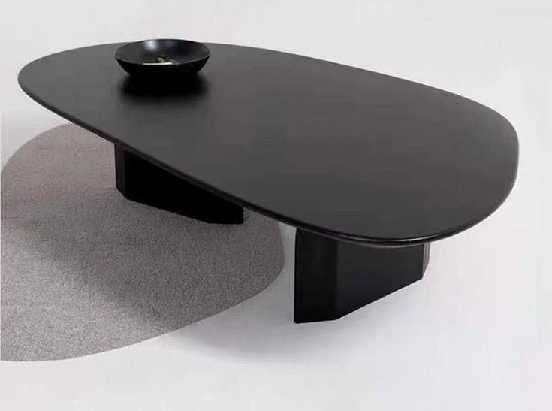 | 1.红橡木（烟熏色）E0级环保标准，防火、防污、耐磨、硬度高，表面哑光效果持久；面材备有多种颜色可供选择，原材料均经防虫、防腐等化学处理；金属配件及滑轨，承载力达到国际握钉力测试标准； 2.粘合剂：环保乳胶； 3.五金：优质国产五金件； 4.游离甲醛释放量及相关环保标准优于或符合GB18580-2017标准。 | 900*650*380H | 1 | 张 |  | 0.00
7 | 资料柜 | 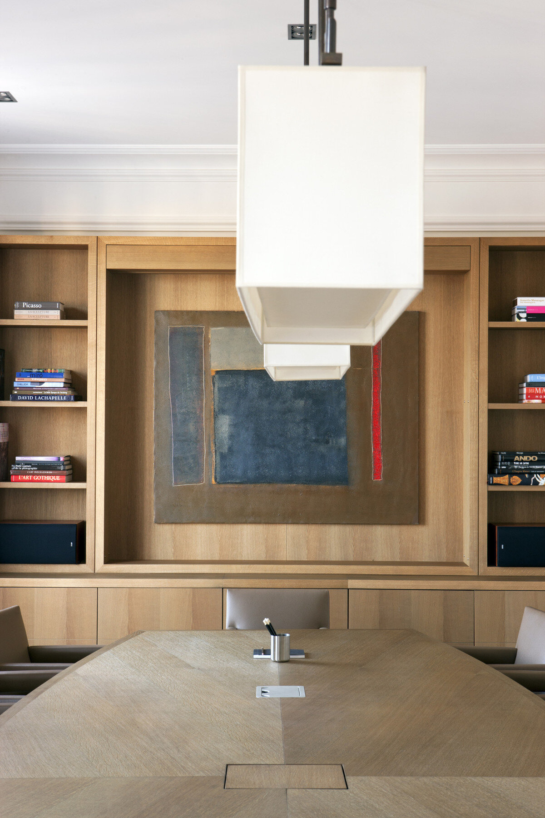 | 1.柜体、柜门为多层实木板为基材，E0级环保标准，防火、防污、耐磨、硬度高，表面哑光效果持久；面材备有多种颜色可供选择，原材料均经防虫、防腐等化学处理；金属配件及滑轨，承载力达到国际握钉力测试标准； 2.粘合剂：环保乳胶； 3.五金：优质国产五金件； 4.游离甲醛释放量及相关环保标准优于或符合GB18580-2017标准。 | 3390*450*3000H | 10.17 | 投影面积 |  | 0.00
财务室1
1 | 办公桌 | 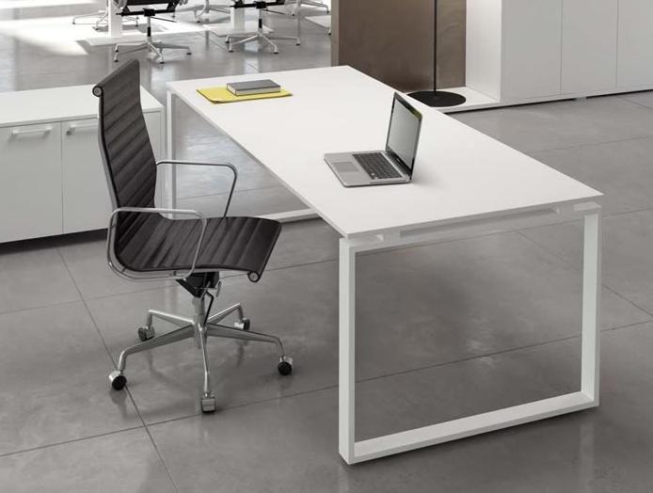 | 1.25mm厚优质有色三聚氰胺板，E0级环保标准，防火、防污、耐磨、硬度高，表面哑光效果持久；面材备有多种颜色可供选择，原材料均经防虫、防腐等化学处理；金属配件及滑轨，承载力达到国际握钉力测试标准； 2.基材：高密度刨花板； 3.粘合剂：环保乳胶； 4.封边用材：2mm厚PVC胶边，热熔胶； 5.白色烤漆低碳钢脚架； 6.五金：优质国产五金件； 7.游离甲醛释放量及相关环保标准优于或符合GB18580-2017标准。 | 1400*700 | 1 | 张 |  | 0.00
2 | 储物柜 |  | 1.15mm厚优质有色三聚氰胺板，E0级环保标准，防火、防污、耐磨、硬度高，表面哑光效果持久；面材备有多种颜色可供选择，原材料均经防虫、防腐等化学处理；金属配件及滑轨，承载力达到国际握钉力测试标准； 2.基材：高密度刨花板； 3.粘合剂：环保乳胶； 4.封边用材：2mm厚PVC胶边，热熔胶； 5.可四轮滑动； 6.带锁； 7.五金：优质国产五金件； 8.游离甲醛释放量及相关环保标准优于或符合GB18580-2017标准。 | 390*500*600H | 1 | 个 |  | 0.00
3 | 办公椅 |  | 1.面料：椅背为优质网纹布，耐磨,透气；椅座为优质布绒，表面3M处理形成保护面.可放尘、防水，耐污回弹力强； 2.海绵：高回弹环保泡绵，座面密度≥25KG/m3，背密度≥20KG/m3，回弹力≥35%,软硬适中，回弹好，不变形； 3.气压棒：采用优质品牌气压棒，静音，升降次不低于3万次； 4.底盘：特制带1级后仰功能，带升降可调功能； 5.脚轮：采用优质品牌，材料采用尼龙一次压铸成形，活动灵活； 6.脚架：金属五星脚架，坚固耐用； 7.带头枕，有腰托功能； 8.游离甲醛释放量及相关环保标准优于或符合GB18580-2017标准。 | 635*580*935H | 1 | 张 |  | 0.00
4 | 客椅 |  | 1.面料：背为优质网布，坐为优质布绒； 2.海绵：高回弹环保泡绵，座面密度≥25KG/m3，背密度≥20KG/m3，回弹力≥35%； 3.脚架：金属弓形脚架。 4.游离甲醛释放量及相关环保标准优于或符合GB18580-2017标准。 | 460*460*780H | 2 | 张 |  | 0.00
5 | 沙发 |  | 1.框架： 松木框架； 2.面料： 米白色超纤扪皮； 3.填充物： 高回弹高密度海绵； 4.黑色不锈钢沙发脚； 5.五金：优质国产五金件； 6.游离甲醛释放量及相关环保标准优于或符合GB18580-2017标准。 | 1800*850*800H | 1 | 张 |  | 0.00
合计 |  |  |  |  |  |  |  | 0.00

